Interferometro
GRUPPO D7
COSTA, DI PAOLA, DUI
ESPERIMENTO 10
INTERFEROMETRO DI MICHELSON

MISURA DELLA LUNGHEZZA D'ONDA DEL LASER

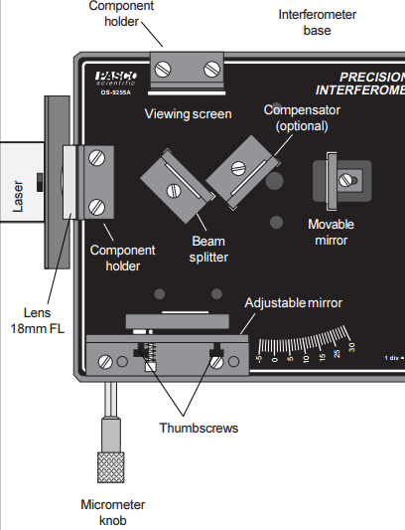
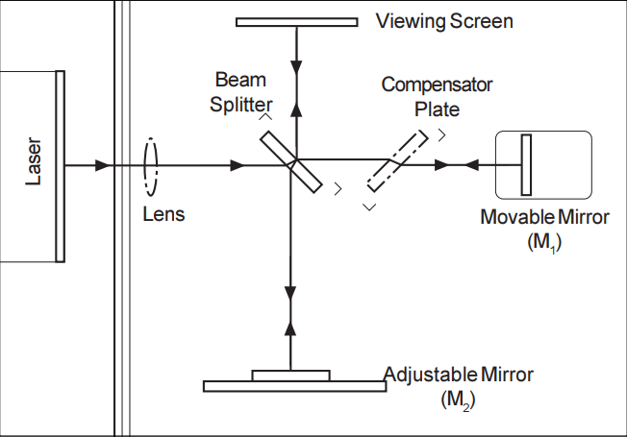
L'interferometro di precisione Pasco OS-9255A è utilizzato in modalità interferometro di Michelson.
Il "compensator plate" e il "viewing screen" in figura sono nel nostro caso rispettivamente assente e coincidente con una parete dipinta di bianco del laboratorio.

Non consideriamo gli errori di sensibilità su d ed N come assimilabili ad errori gaussiani in quanto vi sono importanti fonti di errore ignote, legate all'allineamento dei componenti ottici, alla meccanica delle parti mobili e all'affaticamento visivo dell'osservatore che conta le frange.
Non possiamo pertanto considerare l'errore propagato su λ_{laser}^{sperimentale} come un buon stimatore della varianza della popolazione, pertanto non possiamo utilizzare un test normale; effettuiamo dunque un test di Student a due code con significatività del 5%, che risulta però negativo.
Siamo piuttosto sicuri che la discrepanza tra λ_{laser, media}^{sperimentale} e λ_{laser}^{teorica} sia dovuta a un errato conteggio di N, dovuto forse a una presa dati troppo frettolosa.
Associamo inoltre a λ_{laser} non l'errore propagato, bensì la semidispersione massima.
d (μm) | N (adim) | λlasersperimentale (μm) | λlaser, mediasperimentale(μm) | Δλlaser, mediasperimentale (μm) | λlaserteorica (nm) | t (adim) | tcritico (adim)
distanza lineare percorsa dalla vite | numero di frange comparse contate | lunghezza d'onda del laser ottenuta dalle misure di d e N | valore medio delle misure di λlasersperimentale | semidispersione massima delle misure di λlasersperimentale | valore di riferimento teorico per la lunghezza d'onda del laser | t di Student sui valori λlasersperimentale | t0.975
vite micrometrica dell'interferometro | osservatore: Dui | λlasersperimentale = 2d / N |  |  | fornito dal costruttore |  | valore tabulato
29 | 80 | 0.725 | 0.70 | 0.04 | 0.6 | 6.584 | 3.182
26 | 80 | 0.650
29 | 80 | 0.725
28 | 80 | 0.700

MISURA DELL'INDICE DI RIFRAZIONE DEL VETRO

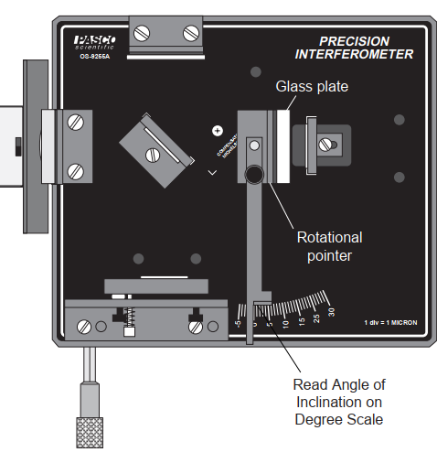
* Indichiamo con θ₀ l'angolo per cui il vetrino ha superfici ortogonali alla luce del laser.
A livello pratico esso è l'angolo che divide la regione in cui la variazione di inclinazione del vetrino é tale per cui le frange scompaiono da quella per cui le frange compaiono.

Il valore n_{vetro,} _{media}^{sperimentale} ottenuto per l'indice di rifrazione del vetrino è ragionevole in quanto i valori tipici per il vetro sono 1.46 ÷ 1.86.
Non abbiamo trovato un valore di riferimento nel manuale del Pasco OS-9255A con cui confrontare il nostro valore sperimentale.
θ (°) | θ0 (°) | α (°) | N (adim) | δ (μm) | nvetrosperimentale (adim) | nvetro, mediasperimentale (adim) | Δnvetro, mediasperimentale (adim)
angolo tra superfici del vetrino e raggio laser nel piano del tavolo | * | angolo tra θ e θ0 | numero di frange comparse contate | spessore del vetrino | indice di rifrazione del vetrino ottenuto dai dati | valore medio delle misure precedenti di nvetrosperimentale | semidispersione massima delle misure precedenti di nvetrosperimentale
scala dell'interferometro | scala dell'interferometro | α = θ - θ0 | osservatore: Dui | calibro analogico | n = [(2t - Nλ)(1 - cosθ)] / [2t(1 - cosθ) - Nλ]
8 | 0.0 | 8.0 | 70 | 5550 | 1.69 | 1.60 | 0.09
8.4 | 0.0 | 8.4 | 70 | 5550 | 1.59
8.3 | 0.0 | 8.3 | 70 | 5550 | 1.61
8.8 | 0.0 | 8.8 | 80 | 5550 | 1.63
8.8 | 0.0 | 8.8 | 70 | 5550 | 1.51

MISURA DELL'INDICE DI RIFRAZIONE DELL'ARIA

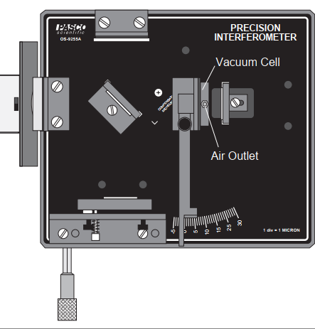

Il valore n_{aria, media}^{sperimentale} è molto vicino al valore teorico n_{aria}^{teorico .}
Per gli stessi motivi citati sopra non abbiamo potuto effettuare un test z.
ll test t a due code con significatività del 5% è positivo.
Probabilmente, a differenza di quanto avvenuto per la prima parte dell'espermento, l'osservatore che contava N ci ha preso la mano nel contare N, facendo sì che ottenessimo un valore sperimentale più compatibile con quello teorico.
D (mm) | N (adim) | nariasperimentale (adim) | naria, mediasperimentale (adim) | Δnaria, mediasperimentale (adim) | nariateorico (adim) | t (adim) | tcritico (adim)
spessore della camera d'aria | numero di frange comparse contate | indice di rifrazione dell'aria nel laboratorio ottenuto dalle misure di N | valore medio dei valori di nariasperimentale | semidispersione massima dei valori di nariasperimentale | valore teorico dell'indice di rifrazione dell'aria in condizioni SATP | t di Student sui valori λlasersperimentale | t0.975
valore fornito dal costruttore | osservatore: Dui | nariasperimentale = 1 + Nλteorica / 2d |  |  |  |  | valore tabulato
30 | 28 | 1.000295 | 1.00030 | 0.00002 | 1.00029260 | 1.395 | 3.182
30 | 28 | 1.000295
30 | 30 | 1.000316
30 | 27 | 1.000285

